二重窓
二重窓の熱貫流率について
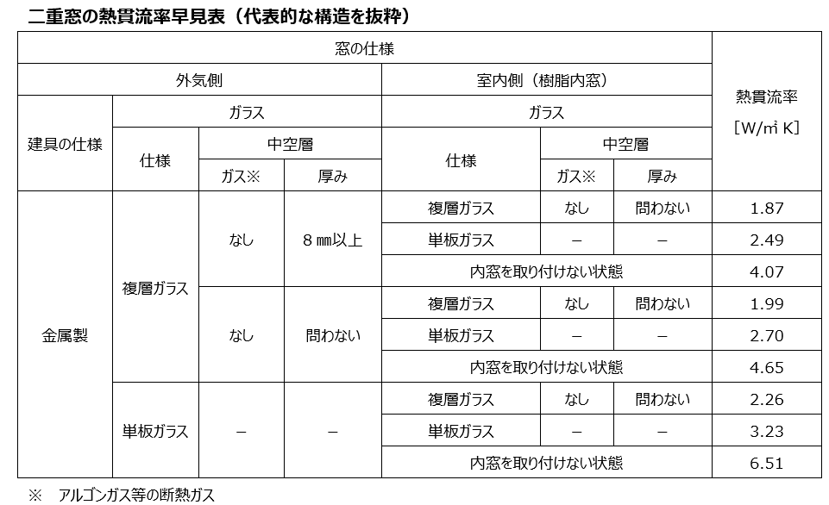

住宅仕様基準判断における二重窓の日射熱取得率について
